ЛУП П
ЛИСТ УЧЕТА ПОСУДЫ
№ | Наименование | Цена без скидки | Кол-во Мин | Р | Кол-во макс. | Р | Образец | Используется Для: | Поставщик | Кол-во по факту | Заявка
1 | Бокал-флюте «Каберне»; стекло; 190мл; D=53/70,H=223мм; прозр. |  |  |  |  | 0 |  | Игристое | Комплекс Бар
2 | Олд Фэшн «Диско»; стекло; 330мл; D=80,H=98мм; прозр. |  |  |  |  | 0 |  | Крепкий Алкоголь(Виски, ром) Коктейли | Комплекс Бар
3 | Бокал д/бренди «Дегустэйшн»; стекло; 255мл; D=55,H=110мм; прозр. |  |  |  |  | 0 |  | Бренди/коньяк | Комплекс Бар
4 | Хайбол «Сиде»; стекло; 290мл; D=60,H=165мм; прозр. |  |  |  |  | 0 |  | Софт дринк(Сок, Вода, Фреш Бар) | Комплекс Бар
5 | Бокал д/вина «Каберне»; стекло; 250мл; D=60/70,H=178мм; прозр. |  |  |  |  | 0 | 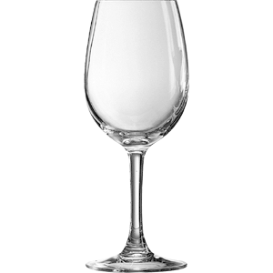 | Белое вино | Комплекс Бар
6 | Бокал д/вина «Каберне»; стекло; 470мл; D=71/86,H=219мм; прозр. |  |  |  |  | 0 |  | Красное вино | Комплекс Бар
7 | Шампан.-блюдце «SPKSY»; стекло; 240мл; D=95,H=155мм; прозр |  |  |  |  | 0 | 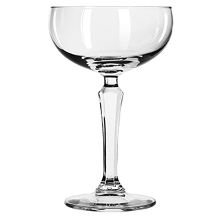 | Коктейли (Шорт Дринк) | Комплекс Бар
8 | Декантер «Вин»; стекло; 0.57л; D=95,H=163мм; прозр. |  |  |  |  | 0 | 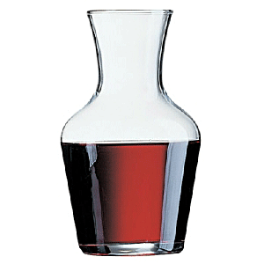 | Алкоголь в розлив | Комплекс Бар
9 | Декантер «Вин»; стекло; 0.3л; D=77,H=130мм; прозр. |  |  |  |  | 0 |  | Алкоголь в розлив | Комплекс Бар
10 | Бокал ”Вом беверидж” «Айриш Кофе»; стекло; 230мл; D=60,H=160,L=92мм; прозр |  |  |  |  | 0 |  | Для горячих напитков (Кофе, Глинтвейн) | Комплекс Бар
11 | Пара чайная; стекло; 180мл; D=9/13.6,H=6.6см; прозр. |  |  |  |  | 0 | 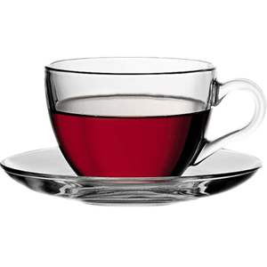 | Для горячих напитков (Чай, Фруктово-Ягодные гор. Напитки) | Комплекс Бар
12 | Соусник-салатник «Папайя»; стекло; 70мл; D=8,H=4см; прозр |  |  |  |  | 0 |  | Для комплиментов, меда. | Комплекс Бар
13 | Стопка «Бостон шот»; стекло; 55мл; D=50,H=85мм; прозр. |  |  |  |  | 0 | 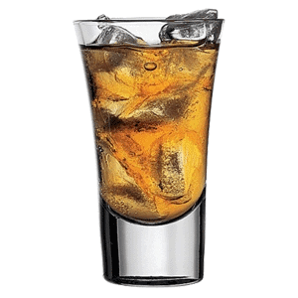 | Водка, текила, коктейли (шутеры) | Комплекс Бар
14 | Ложка чайная «Аляска»; сталь нерж.; L=140/45,B=4мм; металлич. |  |  |  |  | 0 |  | Для чая | Комплекс Бар
15 | Ложка кофейная «Аляска»; сталь нерж.; L=120/30,B=4мм; металлич. |  |  |  |  | 0 | 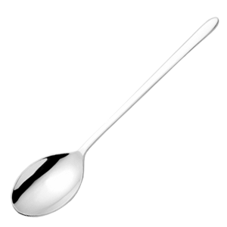 | Для кофе | Комплекс Бар
16 | Кофейник с прессом бамбук; термост.стекло,сталь нерж.; 600мл |  |  |  |  | 0 | 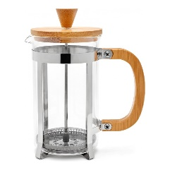 | Для обычного чая | Комплекс Бар
17 | Колба д/кофейника с прессом; стекло; 600мл; D=9,H=15см; прозр. |  |  |  |  | 0 | 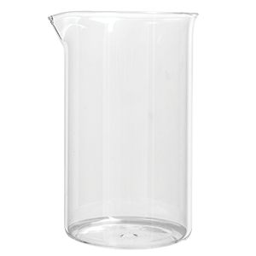 | Для бамбукового френчпресса. Заменить сразу, 2 шт. храним на мойке. | Комплекс Бар
18 | УПХЕТТА Кофе-пресс/заварочный чайник |  |  |  |  | 0 | 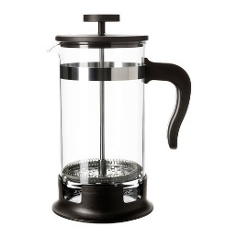 | Для фруктово-ягодных горячих напитков
19 | ФРАСЕРА Стакан |  |  |  |  | 0 |  | Лимонады, Мохито
20 | Хайбол «Айлэнд»; стекло; 150мл; D=5,H=10см; прозр. |  |  |  |  | 0 | 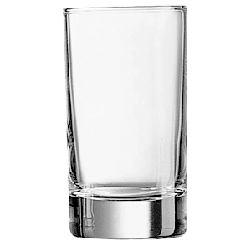 | вода к американо | Комплекс Бар
21 | Бокал пивной «Ноникс»; стекло; 300мл; D=70/50,H=118мм; прозр. |  |  |  |  | 0 |  | Пиво | Комплекс Бар
22 | Бокал пивной «Инглиш паб»; стекло; 590мл; D=86/54,H=154мм; прозр. |  |  |  |  | 0 |  | Пиво | Комплекс Бар
 | Стопка «Эллипс»; стекло; 110мл; D=46,H=65,L=65мм; прозр. |  |  |  |  | 0 | 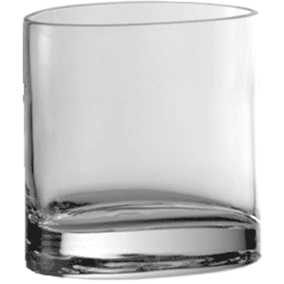 |  | Комплекс Бар
Итого: |  |  |  |  |  | 0

